市场额度使用情况查询
市场额度使用情况查询

市场：【标准控件】 | 年度： | 查询按钮 | 导出按钮
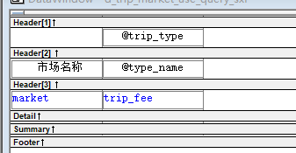
grid为crosstab 格式 | 三层结构
固定列：market
动态列：trip_type
动态子列：type_name
动态子列的数值列：trip_fee

查询功能：市场和年度，市场不选查询分管市场，年度必选
可参照原函数:select * from proc_market_fee_use_query_sxf( :as_market,:ai_year )as a ( market varchar(16) , trip_type varchar(20) , type_name varchar(20) , trip_fee numeric(18,2) )

导出功能：标准导出

人员类别归集维护表
人员类别归集维护表
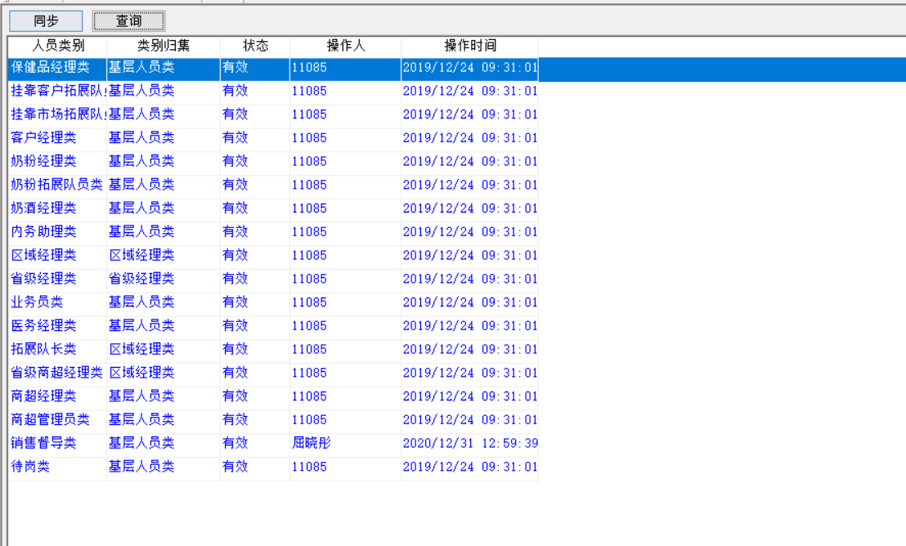

查询
SELECT
 | *
FROM
 | xs_jc_trip_level_class

同步
SELECT DISTINCT
 | xs_jc_sale_emp_level_class.level_class AS level_class
FROM
 | xs_jc_sale_emp_level_class
 | LEFT JOIN xs_jc_trip_level_class ON xs_jc_sale_emp_level_class.level_class = xs_jc_trip_level_class.level_class
WHERE
 | xs_jc_trip_level_class.level_class IS NULL

将上面sql的结果循环新增到人员类别一列，后面放空

类别归集下拉：省级经理类,区域经理类,基层人员类
状态下拉：有效，无效

新增
默认 状态为有效，工号和时间

删除
可多选删除数据

保存
人员类别，类别归集，状态不可为空

导出
导出数据

额度控制方法维护
额度控制方法维护


打开时得到
select graduation into :ls_one
from xs_jc_dictionary
where dimension = '差旅费核控类型唯一性'

上级类名称下拉
SELECT xs_yw_trip_fee_class.class_no ,
xs_yw_trip_fee_class.class_name
FROM xs_yw_trip_fee_class
WHERE ( xs_yw_trip_fee_class.class_status = '有效' ) and ( xs_yw_trip_fee_class.class_level = 1 )

类代码 下拉
SELECT xs_yw_trip_fee_class.class_name,
' ' ,
 |  |  | xs_yw_trip_fee_class.class_no
FROM xs_yw_trip_fee_class
WHERE ( xs_yw_trip_fee_class.class_status = '有效' ) AND
( xs_yw_trip_fee_class.class_level = 1 )

union

SELECT a.class_name,
b.class_name,
 |  |  | a.class_no
FROM xs_yw_trip_fee_class a ,
 |  |  | xs_yw_trip_fee_class b
WHERE ( a.super_class = b.class_no) and
 |  |  | ( a.class_status = '有效' ) and
( a.class_level = 2 ) and
( b.class_level = 1 )

控制类型
SELECT xs_jc_dictionary.graduation
FROM xs_jc_dictionary
WHERE xs_jc_dictionary.dimension = '差旅费控制类型'

是否属额度：是，否
余额是否转移下月：是，否
额度导入：是，否
核控对象类型：个人，市场
月控制系数可输入

查询
SELECT xs_yw_trip_ctrl_set.class_no,
xs_yw_trip_ctrl_set.control_type,
xs_yw_trip_ctrl_set.if_control,
xs_yw_trip_ctrl_set.month_parm,
xs_yw_trip_ctrl_set.if_roll,
 |  |  | xs_yw_trip_ctrl_set.if_import,
xs_yw_trip_ctrl_set.operation_man,
xs_yw_trip_ctrl_set.operation_date,
xs_trip_fee_class_a.class_name,
xs_yw_trip_ctrl_set.object_type,
xs_yw_trip_ctrl_set.object_name,
xs_yw_trip_ctrl_set.the_gjahr
FROM xs_yw_trip_fee_class xs_trip_fee_class_b left outer join xs_yw_trip_fee_class xs_trip_fee_class_a on
xs_trip_fee_class_b.super_class = xs_trip_fee_class_a.class_no
 |  |  | ,
xs_yw_trip_ctrl_set
WHERE ( xs_yw_trip_ctrl_set.class_no = xs_trip_fee_class_b.class_no ) and
 |  |  | ( xs_yw_trip_ctrl_set.the_gjahr =:ai_year)

导入
根据类代码下拉将上级类名称填上
控制类型 为 不控 时
month_parm = 0
if_roll = ‘否’
年份默认抬头
object_name = ‘全国’

新增
类代码是根据 上级类名称 过滤后得到下拉
控制类型 为 不控 时
month_parm = 0
if_roll = ‘否’
年份默认抬头
object_name = ‘全国’
object_type = ‘个人’

删除
删除行中的 class_no, the_gjahr 得到后去以下sql中找，找到了提示 该行的类在差旅费年额度表中存在，不允许删除
select count(class_no) into :ll_count from xs_yw_trip_plan_limit
 | where class_no = :ls_class and
 |  | the_gjahr = :ll_year

保存
上级类名称，类代码，控制类型，月控制系数，余额是否转移下月，额度导入。合法性检测。
if ls_one = '唯一' then
类代码与年份不可重复

select count(class_no) into :ll_count from xs_yw_trip_plan_limit
 |  | where class_no = :ls_class and
 |  |  | the_gjahr = :ll_year
 |  |  | using gnv_app.inv_transaction[gl_saleserverid];
 |  | if ll_count >0 then
 |  |  | messagebox("提示","第("+string(ll_row)+")行的类在差旅费年额度表中存在，不允许修改。")
 |  |  | return -1
 |  | end if

end if

导出

各省差旅费额度计提维护表
各省差旅费额度计提维护表
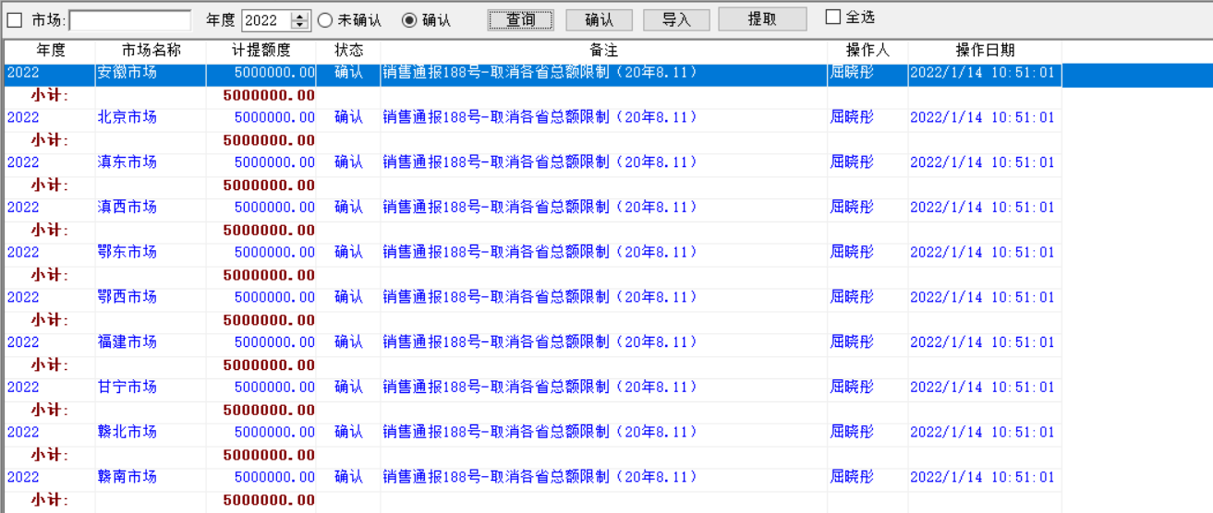

查询
SELECT xs_yw_trip_year_market_limit.the_gjahr,
 | xs_yw_trip_year_market_limit.object_type,
xs_yw_trip_year_market_limit.object_name,
xs_yw_trip_year_market_limit.money,
xs_yw_trip_year_market_limit.the_status,
xs_yw_trip_year_market_limit.note,
xs_yw_trip_year_market_limit.oper_date ,
xs_yw_trip_year_market_limit.plan_no,
xs_yw_trip_year_market_limit.operation_man
FROM xs_yw_trip_year_market_limit
WHERE ( xs_yw_trip_year_market_limit.the_gjahr = :ai_year ) AND
( xs_yw_trip_year_market_limit.object_name like :as_market ) AND
( xs_yw_trip_year_market_limit.the_status = :ls_status )

导入
the_status = 未确认
object_type = 市场

新增
the_status = 未确认
object_type = 市场
市场名称 = 必须抬头选择的市场，不可为空

确认
从未确认到确认
money字段不可为空

删除
只可删除未确认状态数据

提取
运行 proc_get_trip_year_limit_sxf 函数
select * into :li_result from proc_get_trip_year_limit_sxf(当前时间)

